дБR, ppm

при горении 1 тонны нефти
№, п/п | Загрязняющее вещество | Норматив платы, руб./т (Hi) | Коэффициент особой охраны. (Кохр) | Коэффициент Кин | Масса выброса, т | Сумма ущерба, руб.
1 | Оксид углерода (СО)* | 5000 | 1.08 | 0.10042 | 0.798 | 432.7
2 | Оксиды азота (NОx)* | 64289 | 1.08 | 0.10042 | 0.066 | 460.2
3 | Оксиды серы (SO2)** | 10723 | 1.08 | 0.10042 | 0.26 | 302.4
4 | Сероводород (H2S)* | 50000 | 1.08 | 0.10042 | 0.001 | 5.4
5 | Сажа (С)** | 50000 | 1.08 | 0.10042 | 1.615 | 8757.6
6 | Синильная кислота (НСN)* | 50000 | 1.08 | 0.10042 | 0.01 | 54.2
8 | Формальдегид (HCHO)* | 50000 | 1.08 | 0.10042 | 0.01 | 54.2
9 | Органич. к-ты (на СН3СООН)* | 93.5 | 1.08 | 0.10042 | 0.14 | 1.4
 |  |  |  | Итого с 1 т нефти |  | 10068.2

№, п/п | Загрязняющее вещество | Норматив платы, руб./т (Hi) | Коэффициент особой охраны. (Кохр) | Коэффициент Кин | Масса выброса, т | Сумма ущерба, руб. |  |  |  | при расчете ущерба от загрязнения почвы при расчете ущерба принимались следующие коэффициенты СЗ =1,5 (степень загрязнения), Kr = 1 (показатель в зависимости от глубины загрязнения), Кисх=1,6 (показатель в зависимости от кат.земель и целевого назначения), Тх = 500 руб/м2 (расценка для исчисления размера вреда). Итого за 1 м2: 1200 руб.
1 | Углеводороды С1-С5 | 12292 | 1.08 | 0.10042 | 1 | 1333.1



 |  |  |  |  |  |  | Риск индивидуальный, 1/год | Риск, дБR | Риск, ppm
 |  |  |  |  |  |  | 0.00000677 | -14.594459427 | 6.77

FN_FG
Частота, 1/ год | Кол-во, чел | Частота, 1/ год | Ущерб, млн
5.00E-08 | 1 | 5.00E-08 | 6.42
1.90E-07 | 2 | 1.90E-07 | 9.95
7.60E-07 | 0 | 7.60E-07 | 1.14
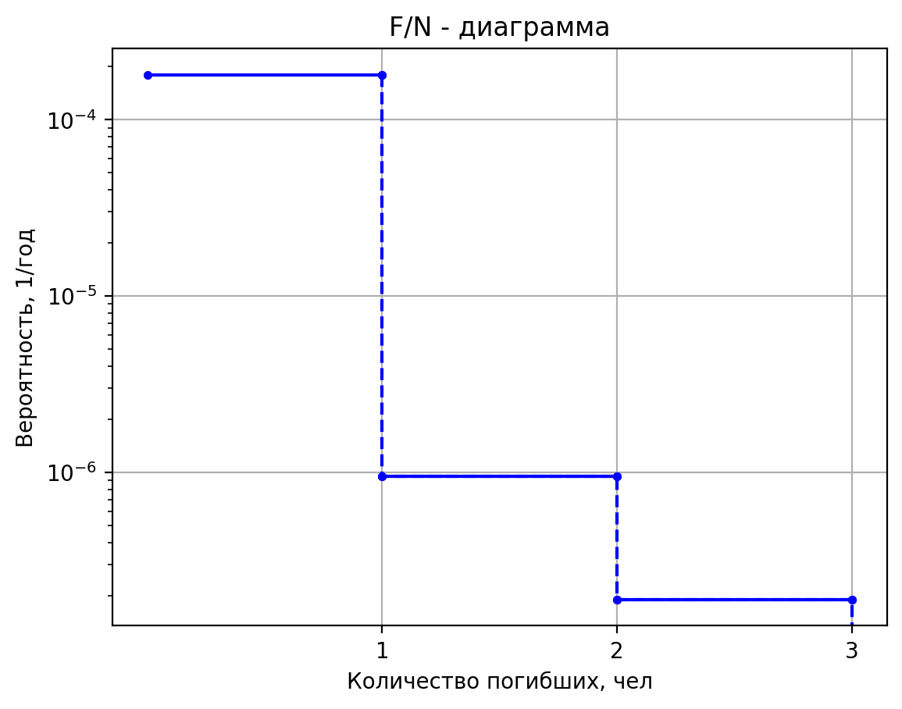
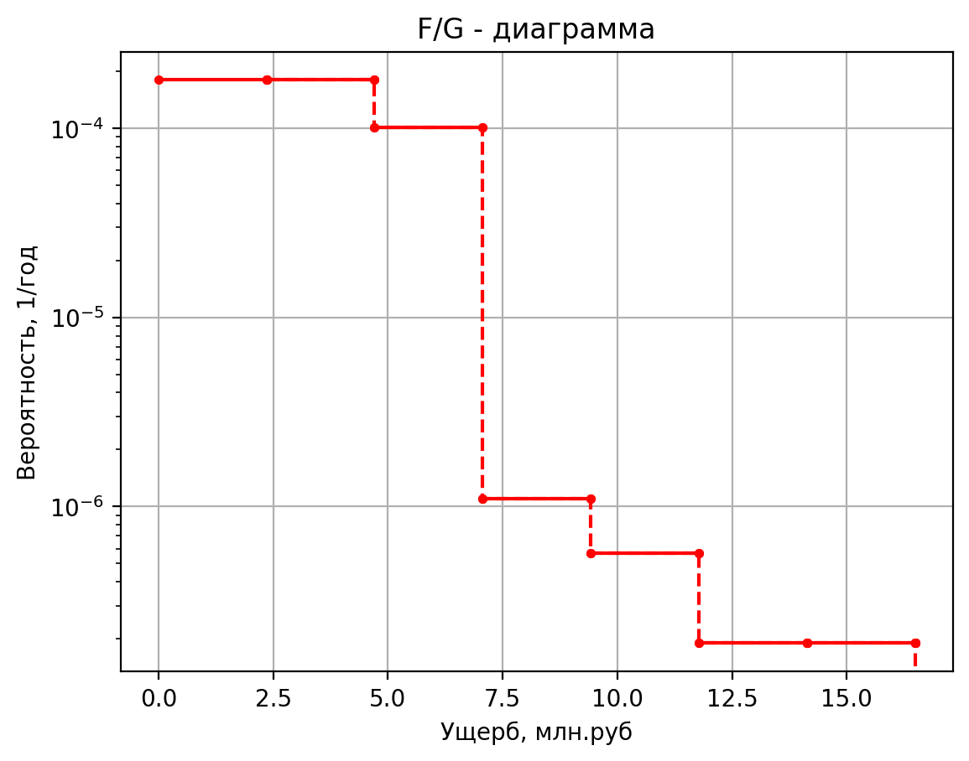
4.00E-07 | 0 | 4.00E-07 | 0.37
1.60E-06 | 0 | 1.60E-06 | 0.44
4.00E-07 | 0 | 4.00E-07 | 0.35
1.52E-06 | 0 | 1.52E-06 | 0.35
6.08E-06 | 0 | 6.08E-06 | 0.01
2.50E-05 | 1 | 2.50E-05 | 6.27
5.00E-08 | 1 | 5.00E-08 | 7.68
1.90E-07 | 2 | 1.90E-07 | 10.95
7.60E-07 | 0 | 7.60E-07 | 1.27
4.00E-07 | 0 | 4.00E-07 | 0.42
1.60E-06 | 0 | 1.60E-06 | 0.59
4.00E-07 | 0 | 4.00E-07 | 0.37
1.52E-06 | 0 | 1.52E-06 | 0.37
6.08E-06 | 0 | 6.08E-06 | 0.02
2.50E-05 | 1 | 2.50E-05 | 7.27
5.00E-08 | 1 | 5.00E-08 | 9.95
1.90E-07 | 3 | 1.90E-07 | 16.49
7.60E-07 | 0 | 7.60E-07 | 1.52
4.00E-07 | 0 | 4.00E-07 | 0.52
1.60E-06 | 0 | 1.60E-06 | 0.86
4.00E-07 | 0 | 4.00E-07 | 0.43
1.52E-06 | 0 | 1.52E-06 | 0.43
6.08E-06 | 0 | 6.08E-06 | 0.02
2.50E-05 | 1 | 2.50E-05 | 9.13
5.00E-08 | 1 | 5.00E-08 | 9.95
1.90E-07 | 2 | 1.90E-07 | 12.74
7.60E-07 | 0 | 7.60E-07 | 1.52
4.00E-07 | 0 | 4.00E-07 | 0.52
1.60E-06 | 0 | 1.60E-06 | 0.86
4.00E-07 | 0 | 4.00E-07 | 0.43
1.52E-06 | 0 | 1.52E-06 | 0.43
6.08E-06 | 0 | 6.08E-06 | 0.02
2.50E-05 | 1 | 2.50E-05 | 9.13
5.00E-08 | 1 | 5.00E-08 | 9.95
1.90E-07 | 2 | 1.90E-07 | 12.74
7.60E-07 | 0 | 7.60E-07 | 1.52
4.00E-07 | 0 | 4.00E-07 | 0.52
1.60E-06 | 0 | 1.60E-06 | 0.86
4.00E-07 | 0 | 4.00E-07 | 0.43
1.52E-06 | 0 | 1.52E-06 | 0.43
6.08E-06 | 0 | 0.00000608 | 0.021244837125
2.50E-05 | 1 | 0.000025 | 9.126822649
5.00E-08 | 1 | 0.00000005 | 5.497723792
1.90E-07 | 1 | 0.00000019 | 5.41254682
7.60E-07 | 0 | 0.00000076 | 1.07443948
4.00E-07 | 0 | 0.0000004 | 0.3405069188
1.60E-06 | 0 | 0.0000016 | 0.3706143
4.00E-07 | 0 | 0.0000004 | 0.33190191032
1.52E-06 | 0 | 0.00000152 | 0.33190191032
6.08E-06 | 0 | 0.00000608 | 0.0112842633
2.50E-05 | 1 | 0.000025 | 5.7498951376
5.00E-08 | 1 | 0.00000005 | 5.173506508
1.90E-07 | 1 | 0.00000019 | 5.156591932
7.60E-07 | 1 | 0.00000076 | 5.102276895
4.00E-07 | 0 | 0.0000004 | 0.32630590745
1.60E-06 | 0 | 0.0000016 | 0.3322370175
4.00E-07 | 0 | 0.0000004 | 0.32460702143
1.52E-06 | 0 | 0.00000152 | 0.32460702143
6.08E-06 | 0 | 0.00000608 | 0.010504355138
2.50E-05 | 1 | 0.000025 | 5.4809019306
1.00E-06 | 1 | 0.000001 | 5.447227068
9.50E-07 | 1 | 0.00000095 | 5.372017614
1.81E-05 | 0 | 0.00001805 | 1.069040795

